Gráficos
Ministério do Meio Ambiente
DS
MMA
Plataforma de Informações
Iniciativas - Metas - Indicadores
 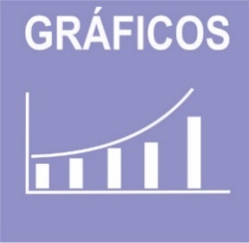

 | ODS | 1 | 2 | 3 | 4 | 6 | 8 | 9 | 11 | 12 | 13 | 14 | 15 | 17 | Total | ODS | 3 | 6 | 11 | 12 | 14 | 15 | 16 | 17 | Total
 | Iniciativas | 2 | 7 | 4 | 2 | 2 | 1 | 4 | 1 | 1 | 1 | 14 | 4 | 3 | 46 | Metas | 2 | 2 | 1 | 4 | 1 | 4 | 2 | 1 | 17

Iniativas PPA/ODS
Metas PPA/ODS

Indicadores Ibama
Indicadores

 | ODS
 | Indicador Nacional | 3 | 0
 | Indicador Estratégico | 0 | 0
 | Indicador PPA | 3 | 4
 | Indicador ODS | 0 | 0

Indicadores em construção

